Cas_zahtevnost_LOKISK_2500
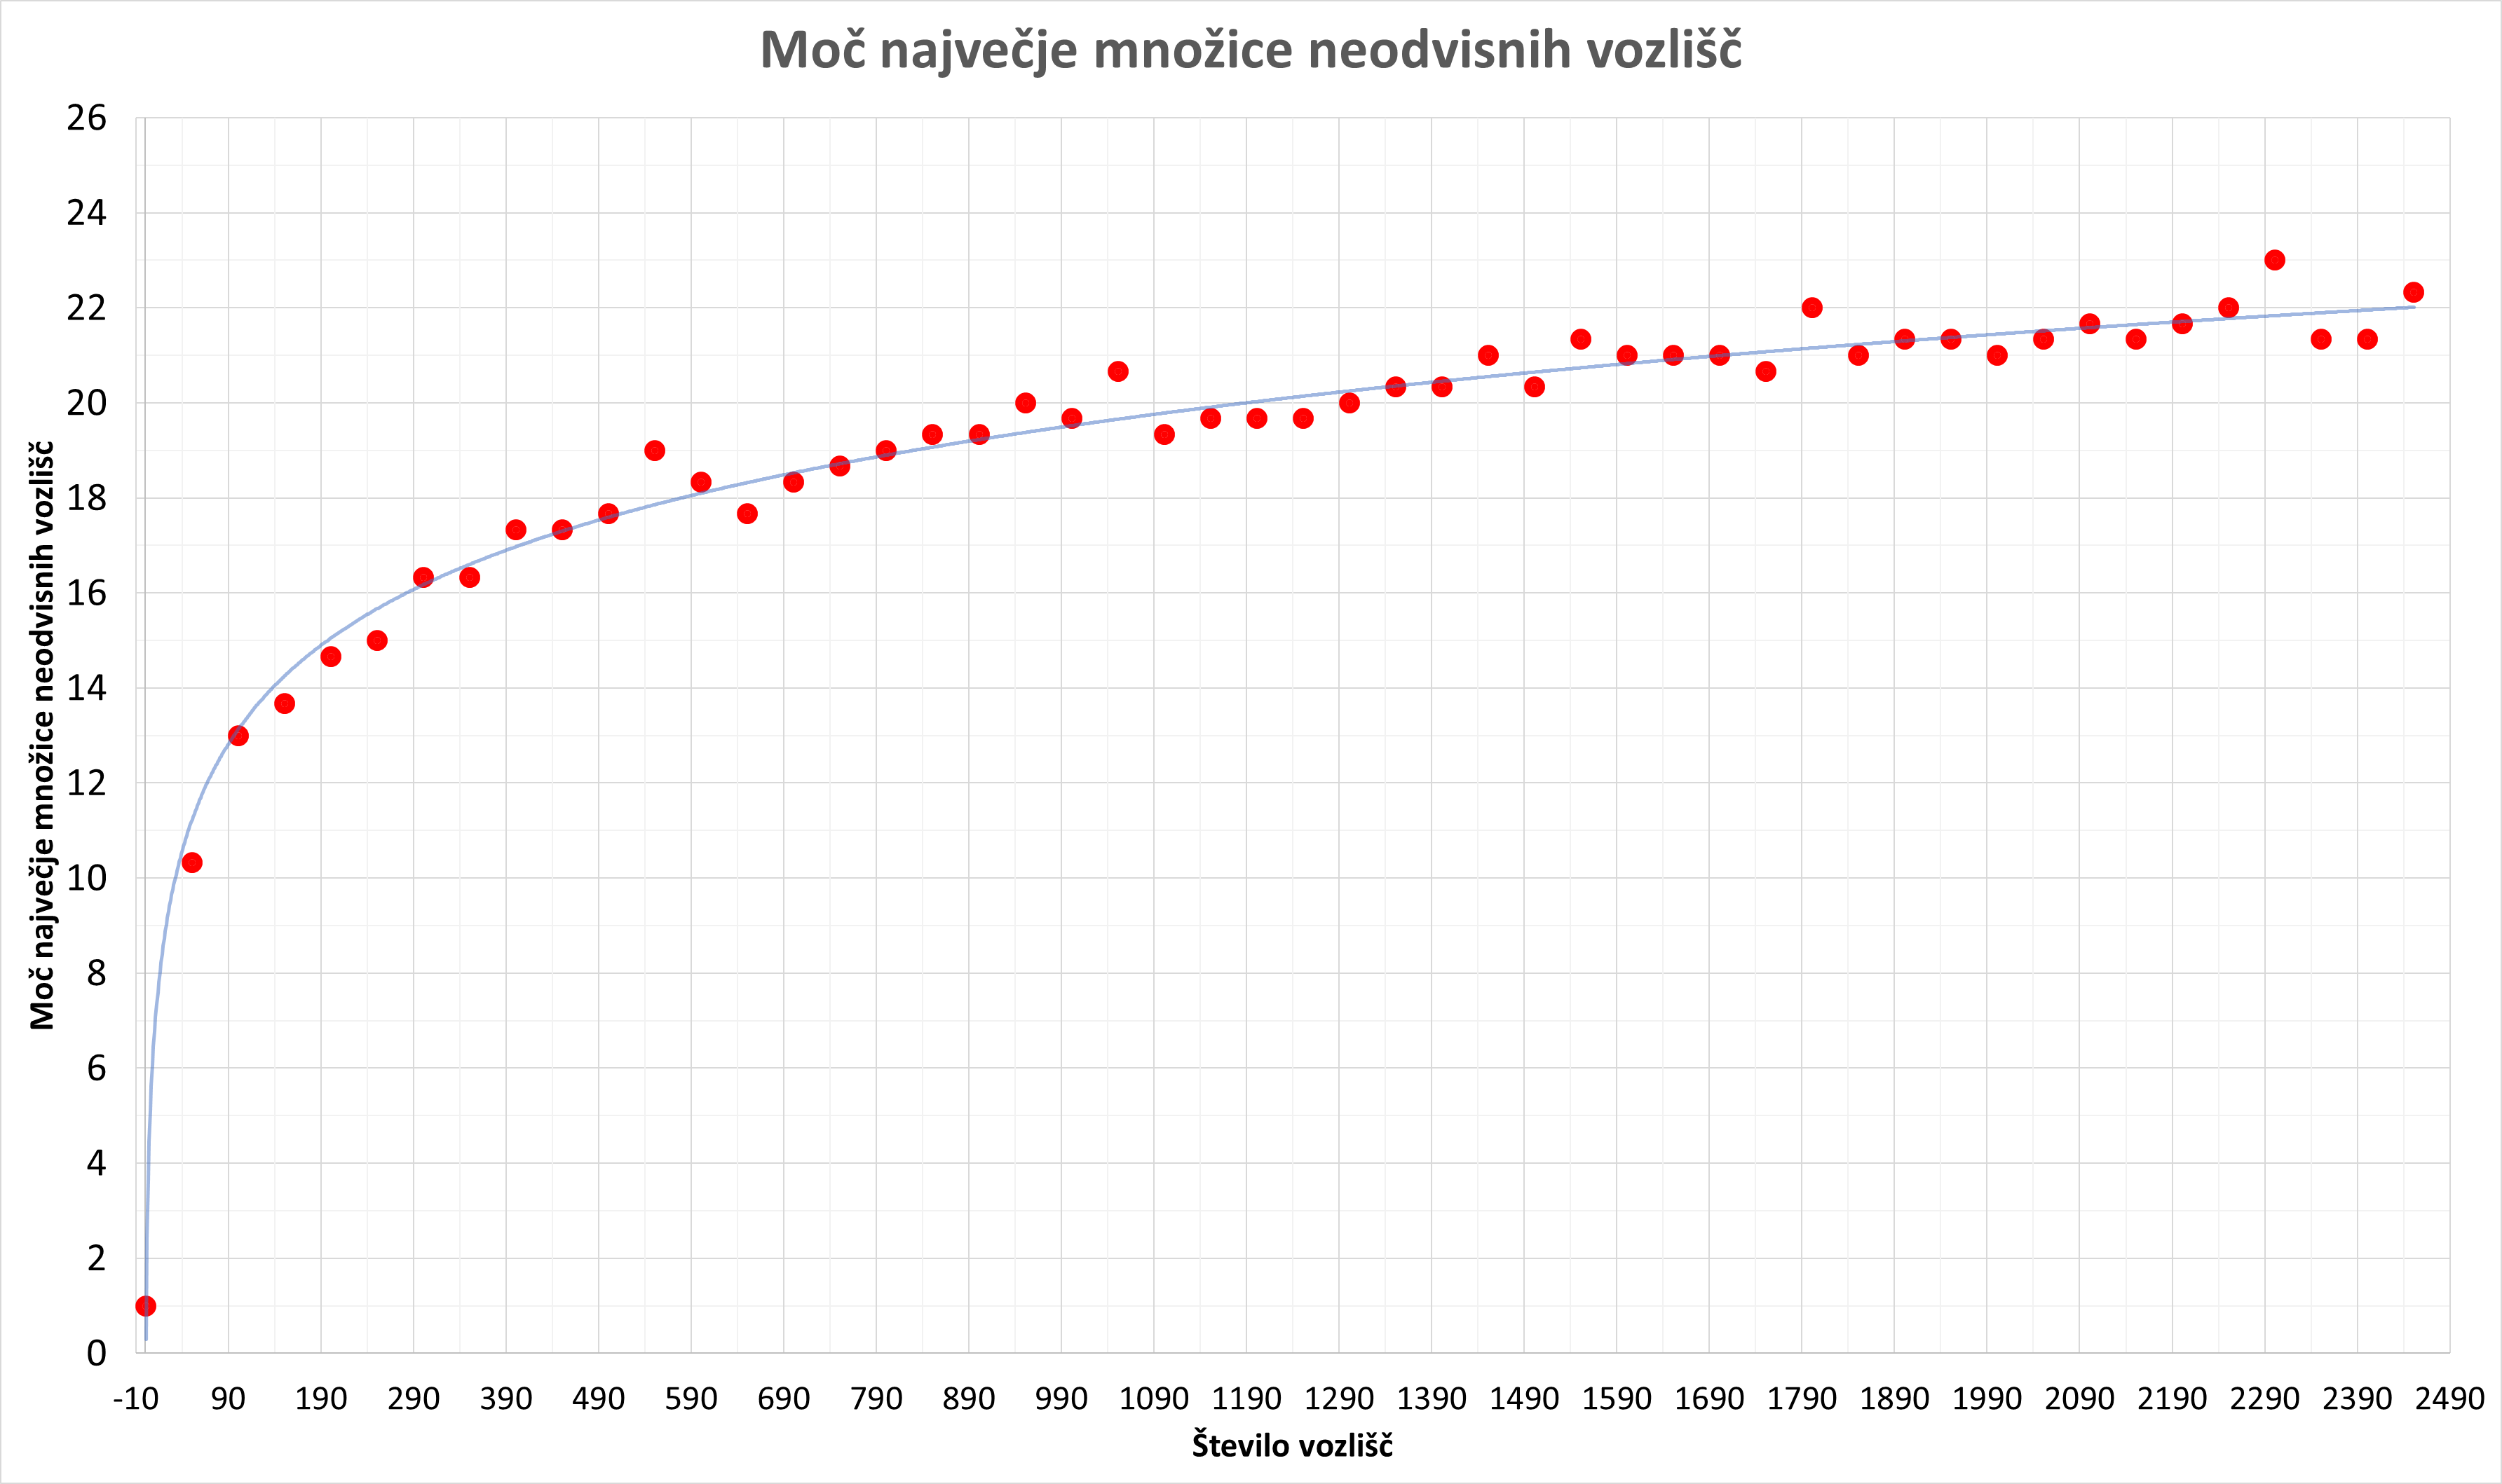
LOKALNO ISKANJE,
VERJETNOST: 0.3,
STEVILO PONOVITEV LOKISK: 50
KORAK POVECANJA STEVILA VOZLISC: 50
ST_VOZLISC | MERITEV 1 |  | MERITEV 2 |  | MERITEV 3 |  | POVPRECJE
 | LOKISK_MAX_MOC | LOKISK_CAS | LOKISK_MAX_MOC | LOKISK_CAS | LOKISK_MAX_MOC | LOKISK_CAS | LOKISK_MAX_MOC | LOKISK_CAS
Moč največje množice neodvisnih vozlišč
1 | 1 | 0.090246915817 | 1 | 0.0017740726471 | 1 | 0.05051612854 | 1.00 | 0.047512372335
51 | 11 | 0.03243303299 | 10 | 0.020259141922 | 10 | 0.020275831223 | 10.33 | 0.024322668711
101 | 13 | 0.07306599617 | 13 | 0.044330120087 | 13 | 0.045289039612 | 13.00 | 0.05422838529
151 | 13 | 0.11137914658 | 14 | 0.10008406639 | 14 | 0.089690923691 | 13.67 | 0.10038471222
201 | 15 | 0.14349484444 | 15 | 0.15109801292 | 14 | 0.15965008736 | 14.67 | 0.15141431491
251 | 15 | 0.27525687218 | 15 | 0.19675517082 | 15 | 0.20348286629 | 15.00 | 0.22516496976
301 | 17 | 0.27691197395 | 16 | 0.3119289875 | 16 | 0.288159132 | 16.33 | 0.29233336449
351 | 17 | 0.43145108223 | 16 | 0.44710493088 | 16 | 0.54895186424 | 16.33 | 0.47583595912
401 | 18 | 0.5363008976 | 18 | 0.60486316681 | 16 | 0.53793811798 | 17.33 | 0.55970072746
451 | 17 | 0.65267419815 | 17 | 0.83529996872 | 18 | 0.7545478344 | 17.33 | 0.74750733376
501 | 17 | 0.99682378769 | 19 | 0.97443699837 | 17 | 0.77878093719 | 17.67 | 0.91668057442
551 | 19 | 0.98636198044 | 20 | 0.93678808212 | 18 | 1.1058142185 | 19.00 | 1.0096547604
601 | 18 | 1.144089222 | 18 | 1.2687749863 | 19 | 1.1308710575 | 18.33 | 1.1812450886
651 | 18 | 1.4843411446 | 18 | 1.2915000916 | 17 | 1.3023791313 | 17.67 | 1.3594067891
701 | 18 | 1.5900218487 | 18 | 1.5434548855 | 19 | 1.5868389606 | 18.33 | 1.5734385649
751 | 19 | 1.9064390659 | 19 | 1.7935898304 | 18 | 1.9623310566 | 18.67 | 1.8874533176
801 | 19 | 1.9835700989 | 19 | 2.311398983 | 19 | 2.1699950695 | 19.00 | 2.1549880505
851 | 20 | 2.369590044 | 19 | 2.2036340237 | 19 | 2.3907959461 | 19.33 | 2.3213400046
901 | 20 | 2.6962249279 | 19 | 2.4046840668 | 19 | 3.0903151035 | 19.33 | 2.7304080327
951 | 20 | 3.0687060356 | 20 | 2.7765359879 | 20 | 3.0462851524 | 20.00 | 2.963842392
1001 | 19 | 3.3661799431 | 21 | 3.6592028141 | 19 | 3.4508581161 | 19.67 | 3.4920802911
1051 | 21 | 3.5989501476 | 21 | 3.7049360275 | 20 | 3.478965044 | 20.67 | 3.5942837397
1101 | 20 | 3.8361909389 | 19 | 3.9874720573 | 19 | 3.964425087 | 19.33 | 3.9293626944
1151 | 20 | 4.2725219727 | 20 | 4.2761209011 | 19 | 4.2979221344 | 19.67 | 4.2821883361
1201 | 20 | 4.8331561089 | 20 | 4.8766539097 | 19 | 4.7000310421 | 19.67 | 4.8032803535
1251 | 20 | 4.5949890614 | 20 | 4.5951030254 | 19 | 5.1451661587 | 19.67 | 4.7784194152
1301 | 20 | 5.3097498417 | 20 | 5.0703139305 | 20 | 5.384554863 | 20.00 | 5.2548728784
1351 | 20 | 6.652477026 | 20 | 5.4041538239 | 21 | 5.9911110401 | 20.33 | 6.0159139633
1401 | 20 | 6.2740259171 | 20 | 5.9129128456 | 21 | 6.6670629978 | 20.33 | 6.2846672535
1451 | 21 | 6.6949338913 | 21 | 6.096088171 | 21 | 6.2732942104 | 21.00 | 6.3547720909
1501 | 21 | 6.6226789951 | 20 | 6.6764659882 | 20 | 6.8128488064 | 20.33 | 6.7039979299
1551 | 21 | 7.0878500938 | 21 | 6.8921148777 | 22 | 6.9009621143 | 21.33 | 6.9603090286
1601 | 20 | 7.8266739845 | 21 | 7.4103970528 | 22 | 7.180259943 | 21.00 | 7.4724436601
1651 | 21 | 8.5487120152 | 21 | 9.0259239674 | 21 | 7.9498820305 | 21.00 | 8.508172671
1701 | 21 | 8.920017004 | 21 | 8.2431788445 | 21 | 8.5456941128 | 21.00 | 8.5696300
1751 | 21 | 9.133035183 | 21 | 9.6306858063 | 20 | 8.8207371235 | 20.67 | 9.1948193709
1801 | 22 | 10.459152937 | 23 | 9.1082110405 | 21 | 9.5392520428 | 22.00 | 9.7022053401
1851 | 21 | 10.866395235 | 21 | 10.406738043 | 21 | 10.924163103 | 21.00 | 10.732432127
1901 | 21 | 10.251761198 | 22 | 11.250798941 | 21 | 10.624893904 | 21.33 | 10.709151347
1951 | 22 | 10.966218948 | 21 | 12.12381506 | 21 | 11.824298859 | 21.33 | 11.638110956
2001 | 21 | 11.946140051 | 21 | 12.533564091 | 21 | 11.162770987 | 21.00 | 11.880825043
2051 | 21 | 12.643377066 | 21 | 11.895569086 | 22 | 11.934963942 | 21.33 | 12.157970031
2101 | 22 | 14.522891998 | 21 | 13.090249062 | 22 | 14.094421864 | 21.67 | 13.902520974
2151 | 21 | 13.722788095 | 21 | 12.827162027 | 22 | 13.925897121 | 21.33 | 13.491949081
2201 | 21 | 14.570554972 | 22 | 13.697613001 | 22 | 13.903232098 | 21.67 | 14.057133357
2251 | 22 | 14.637853861 | 22 | 15.234203815 | 22 | 14.947550058 | 22.00 | 14.939869245
2301 | 24 | 15.074923992 | 22 | 15.460289001 | 23 | 15.491635084 | 23.00 | 15.342282693
2351 | 21 | 17.313055038 | 22 | 15.484196901 | 21 | 17.254528999 | 21.33 | 16.68392698
2401 | 21 | 16.749361038 | 22 | 16.805164099 | 21 | 16.377494097 | 21.33 | 16.644006411
2451 | 23 | 17.274056911 | 22 | 18.550860882 | 22 | 17.745562077 | 22.33 | 17.856826623

